2020_03_data
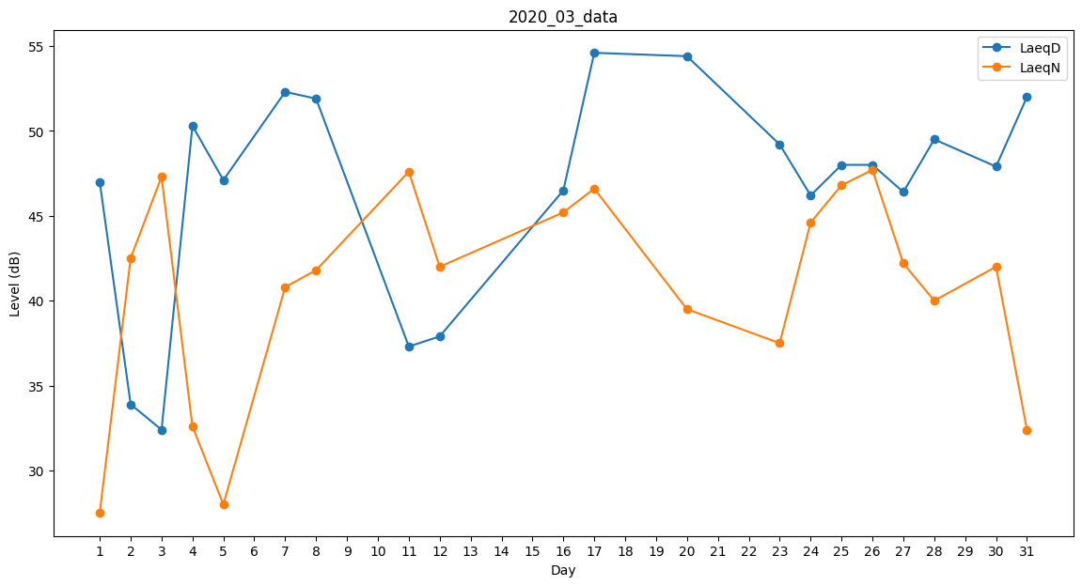
Day | LaeqD | LaeqN
1 | 47 | 27.5
2 | 33.9 | 42.5
3 | 32.4 | 47.3
4 | 50.3 | 32.6
5 | 47.1 | 28
6 | 0 | 35.3
7 | 52.3 | 40.8
8 | 51.9 | 41.8
9 | 43.6 | 0
10 | 46.9 | 0
11 | 37.3 | 47.6
12 | 37.9 | 42
13 | 53.1 | 0
14 | 34.2 | 0
15 | 32.2 | 0
16 | 46.5 | 45.2
17 | 54.6 | 46.6
18 | 55 | 0
19 | 56 | 0
20 | 54.4 | 39.5
21 | 0 | 0
22 | 33.4 | 0
23 | 49.2 | 37.5
24 | 46.2 | 44.6
25 | 48 | 46.8
26 | 48 | 47.7
27 | 46.4 | 42.2
28 | 49.5 | 40
29 | 46.9 | 0
30 | 47.9 | 42
31 | 52 | 32.4

